Screen_SLC0101 基本設定
 |  |  |  |  |  | Asset Name |  |  |  |  |  |  | Author |  | Creation Date |  |  | Updated By | Update Date
 |  |  |  |  |  | Screen_SLC0101 基本設定 |  |  |  |  |  |  | SOTATEK JAPAN |  | 2026-07-07 |  |  | SOTATEK JAPAN | 2026-07-07

 | SLC0101 基本設定 (Cài đặt cơ bản - Chiến dịch)
 | 1. Screen Overview Description
 |  | Screen Overview スクリーン概要 |  |  |  | Màn hình thiết lập thông tin cơ bản cho CHIẾN DỊCH: tên chiến dịch, thời gian hiệu lực, mô tả, trạng thái. キャンペーンの基本情報（名称・期間・説明・ステータス）を設定する画面。新規作成・編集両対応。 URL: /campaigns/new | /campaigns/{キャンペーンID}/basic ページ内容: 基本設定（キャンペーン設定グループのタブ）
 |  | Display Conditions 表示条件 |  |  |  | Điều kiện hiển thị: Đã đăng nhập thành công (session hợp lệ). 表示条件：ログイン済み（有効なセッション）。 ・新規作成: アクセス /campaigns/new → 空フォームを表示。 ・編集: アクセス /campaigns/{キャンペーンID}/basic → 既存データをロードして表示。
 |  | Initial Display Behavior 初期表示動作 |  |  |  | 1. Kiểm tra session (JWT token) — nếu hết hạn → redirect về T-03 ログイン. セッション（JWTトークン）の有効性確認。期限切れの場合はT-03へリダイレクト。 2. (Tạo mới) Hiển thị form trống với trạng thái mặc định「下書き/Draft」. （新規）空フォーム表示、ステータスデフォルト「下書き」。 3. (Chỉnh sửa) Gọi GET /campaigns/{id}/basic → đổ dữ liệu hiện có vào form. （編集）GET /campaigns/{id}/basic → 既存データをフォームにバインド。 4. Hiển thị breadcrumb: キャンペーン一覧 > キャンペーン設定 > 基本設定. パンクズ表示: キャンペーン一覧 > キャンペーン設定 > 基本設定。 |  |  |  |  |  |  |  |  |  | Remarks 備考 | Thuộc nhóm tab キャンペーン設定. Tab 基本設定 là tab đầu tiên trong nhóm. キャンペーン設定グループの最初のタブ。

 | 2. Screen Layout
 | 【レイアウト説明 / Layout Description】 Màn hình tạo/chỉnh sửa chiến dịch với tab navigation 「キャンペーン設定」. Tab 基本設定 là tab active. Form bố cục theo chiều dọc: mỗi field 1 hàng label + input. Các field chính: キャンペーン名 (Campaign Name), 有効期間 (Validity Period — Start/End date), 説明 (Description textarea), ステータス (Status dropdown: 下書き/公開/終了). Nút 保存 (Save) và キャンセル (Cancel) ở cuối form. Header: breadcrumb キャンペーン一覧 > キャンペーン設定 > 基本設定. Sidebar: system menu. 【ảnh tham chiếu / 参照画像】↓ (作成前 state & 作成後 state)
 |  |  |  | 作成前 state |  |  |  |  |  |  |  |  |  | 作成後 state
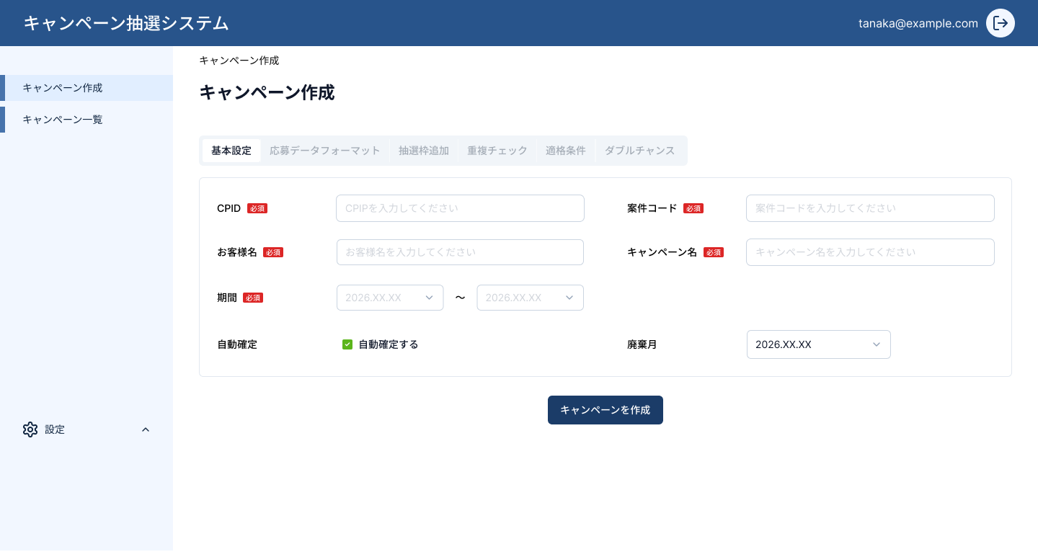 |  |  |  |  |  |  |  |  |  |  |  | 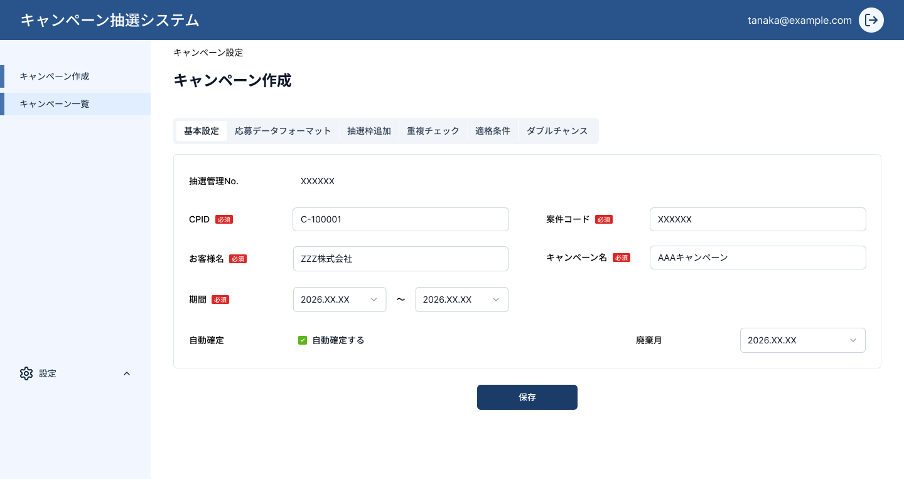

 | 3. Detailed Screen Input/Output Item List
 |  | No | Display Item Name 表示項目名 |  | Type | Required 必須 | I/O | Data Type データ型 | Max Length 最大長 | Default Value デフォルト値 | Validation Rule バリデーションルール |  |  |  | Error Message エラーメッセージ |  |  | Remarks 備考
 |  | 1 | キャンペーン名 (Campaign Name) |  | Text Box | ○ | I/O | String | 100 | - | 必須。最大100文字。 Required. Max 100 chars. |  |  |  | 「キャンペーン名を入力してください」 / Please enter campaign name.
 |  | 2 | 有効期間 開始日 (Validity Start Date) |  | Date Picker | ○ | I/O | Date | 10 | - | 必須。終了日より前であること。YYYY/MM/DD形式。 Required. Must be before end date. |  |  |  | 「開始日を入力してください」/ 「開始日は終了日より前にしてください」
 |  | 3 | 有効期間 終了日 (Validity End Date) |  | Date Picker | ○ | I/O | Date | 10 | - | 必須。開始日より後であること。YYYY/MM/DD形式。 Required. Must be after start date. |  |  |  | 「終了日を入力してください」/ 「終了日は開始日より後にしてください」
 |  | 4 | 説明 (Description) |  | Textarea | - | I/O | String | 500 | - | 任意。最大500文字。 Optional. Max 500 chars. |  |  |  | -
 |  | 5 | ステータス (Status) |  | Dropdown | ○ | I/O | Enum | - | 下書き (Draft) | 選択肢: 下書き / 公開 / 終了 Options: Draft / Published / Ended |  |  |  | - |  |  | 新規作成時デフォルト「下書き」 Default 'Draft' on create
 |  | 6 | 保存ボタン (Save Button) |  | Button | - | I | - | - | - | - |  |  |  | API error時: 「保存に失敗しました」/ Save failed. |  |  | Click → POST/PUT /campaigns
 |  | 7 | キャンセルボタン (Cancel Button) |  | Button | - | I | - | - | - | - |  |  |  | - |  |  | Click → SLC0301 キャンペーン一覧 へ遷移
 |  | 8 | breadcrumb (Breadcrumb Navigation) |  | Link | - | I/O | String | - | - | - |  |  |  | - |  |  | キャンペーン一覧 > キャンペーン設定 > 基本設定
 | 4. Screen Actions (Detailed Processing Flow)
 |  | No | Action Name アクション名 |  | Event | Input Information 入力情報 |  | Output Information / Destination 出力情報/遷移先 |  |  | Processing Details (Step-by-Step) 処理詳細（ステップ） |  |  |  |  |  |  | Error Handling エラー処理
 |  | 1 | 初期表示 Initial Display |  | onLoad | URL params (campaigns/new or /{id}/basic) |  | Form Display フォーム表示 |  |  | 1. セッション（JWT）有効性確認。無効→T-03へリダイレクト。 / Validate session. Invalid → redirect T-03. 2. 新規 /campaigns/new: 空フォームを表示、ステータス「下書き」をデフォルト設定。 / New: show empty form, default status = 下書き. 3. 編集 /campaigns/{id}/basic: GET /campaigns/{id}/basic を呼び出し、既存データをバインド。 / Edit: call GET /campaigns/{id}/basic, bind data to form. 4. パンくずリストを表示。 / Display breadcrumb. |  |  |  |  |  |  | API失敗時: 「データの取得に失敗しました」トースト表示。 / API failure: show 'Failed to fetch data' toast.
 |  | 2 | 保存 Save (Create/Update) |  | onClick (保存ボタン) | キャンペーン名 有効期間（開始・終了） 説明 ステータス |  | 新規: SLC0301 キャンペーン一覧 編集: 現画面（リロード） |  |  | 1. 全必須項目バリデーション（キャンペーン名・開始日・終了日・ステータス）。 / Validate all required fields. 2. 日付整合性チェック：開始日 < 終了日。 / Date consistency check: start < end. 3. 新規: POST /campaigns → 成功で SLC0301 へ遷移。 / New: POST /campaigns → on success navigate to SLC0301. 4. 編集: PUT /campaigns/{id}/basic → 成功でフォームをリロード。 / Edit: PUT /campaigns/{id}/basic → reload form on success. 5. 成功トースト「保存しました」を表示。 / Show success toast '保存しました'. |  |  |  |  |  |  | バリデーションエラー: 各フィールド下にインラインエラー表示。 / Validation error: inline error per field. API 4xx: 「入力内容を確認してください」。 / API 4xx: 'Please check your input'. API 5xx: 「保存に失敗しました。再試行してください」。 / API 5xx: 'Save failed. Please retry'.
 |  | 3 | キャンセル Cancel |  | onClick (キャンセルボタン) | - |  | SLC0301 キャンペーン一覧 (画面遷移) |  |  | 1. 未保存の変更がある場合: 確認ダイアログ表示「変更を破棄しますか？」。 / If unsaved changes: show confirm dialog '変更を破棄しますか？'. 2. 確認 OK → SLC0301 キャンペーン一覧へ遷移。 / Confirm OK → navigate to SLC0301. 3. 変更なし or キャンセルを押した場合: 画面に留まる。 / No changes or cancel dialog → stay on screen. |  |  |  |  |  |  | -
 | 5. Sub Screens (画面内訳)
 | SLC0101 có 2 state dựa trên tên file ảnh (作成前 / 作成後). SLC0101は2つの状態を持ちます（作成前 / 作成後）。 Ảnh đã được chèn ở mục 2 (Screen Layout). Dưới đây là mô tả từng state. 画像はセクション2（スクリーンレイアウト）に挿入済み。以下に各ステートの説明。
 | SLC0101.1 — 作成前 State (Trạng thái trước khi tạo mới / Before Create)
 | 概要 / Overview: Màn hình tạo mới chiến dịch — form trống, chưa có dữ liệu. Nút 保存 hiển thị nhưng disabled/enabled tùy validation. キャンペーン新規作成フォーム。フィールドはすべて空、ステータスデフォルト「下書き」。 Phần thay đổi so với màn chính: ・Title: 「新規キャンペーン作成」 ・URL: /campaigns/new ・Tất cả field trống, ステータス mặc định「下書き」. ・Nút 保存 → POST /campaigns (tạo mới). → Xem ảnh ở mục 2 (作成前 image đã chèn).
 | SLC0101.2 — 作成後 State (Trạng thái sau khi tạo / After Create)
 | 概要 / Overview: Màn hình sau khi chiến dịch đã được tạo — hiển thị form với dữ liệu đã lưu. Chế độ chỉnh sửa. キャンペーン作成後の編集フォーム。既存データがバインドされた状態。 Phần thay đổi so với màn chính: ・Title: 「キャンペーン設定 — 基本設定」 ・URL: /campaigns/{キャンペーンID}/basic ・Form hiển thị dữ liệu đã lưu (キャンペーン名, 有効期間, 説明, ステータス). ・Nút 保存 → PUT /campaigns/{id}/basic (cập nhật). → Xem ảnh ở mục 2 (作成後 image đã chèn).

Screen_SLC0102 応募データフォーマット
 |  |  |  | Asset Name |  |  |  |  |  | Author | Creation Date | Updated By | Update Date
 |  |  |  | Screen_SLC0102 応募データフォーマット |  |  |  |  |  | SOTATEK JAPAN | 2026-07-07 | SOTATEK JAPAN | 2026-07-07

SLC0102 応募データフォーマット (Định dạng dữ liệu đăng ký)
1. Screen Overview Description
Screen Overview スクリーン概要 |  |  |  | Màn hình định nghĩa format dữ liệu đăng ký dự thưởng: ánh xạ các trường từ file CSV tải lên vào hệ thống. Cấu hình mapping cột dữ liệu cho chiến dịch. 応募データ（CSVアップロード）のフォーマットを定義し、フィールドマッピングを設定する画面。 URL: /campaigns/{キャンペーンID}/format ページ内容: 応募データフォーマット（キャンペーン設定グループのタブ）
Display Conditions 表示条件 |  |  |  | Điều kiện hiển thị: Đã đăng nhập thành công (session hợp lệ) VÀ chiến dịch đã tồn tại (có campaign_id). 表示条件：ログイン済み（有効なセッション）かつキャンペーンが存在すること（campaign_id 必須）。
Initial Display Behavior 初期表示動作 |  |  |  | 1. Kiểm tra session (JWT token) — nếu hết hạn → redirect về T-03 ログイン. セッション（JWTトークン）の有効性確認。期限切れの場合はT-03へリダイレクト。 2. Gọi GET /campaigns/{id}/format → đổ dữ liệu mapping hiện có vào form. GET /campaigns/{id}/format → 既存マッピングデータをフォームにバインド。 3. Hiển thị danh sách trường dữ liệu có thể map (các cột của hệ thống). システムフィールド一覧を表示。 4. Hiển thị breadcrumb: キャンペーン一覧 > キャンペーン設定 > 応募データフォーマット. パンくずリスト表示: キャンペーン一覧 > キャンペーン設定 > 応募データフォーマット。

2. Screen Layout
【レイアウト説明 / Layout Description】 Màn hình cấu hình format dữ liệu CSV với tab navigation「キャンペーン設定」. Tab 応募データフォーマット là tab active. Bố cục dạng bảng mapping: cột trái là System Field, cột phải là CSV Column mapping. Các field chính: フィールド名 (Field Name), マッピング列 (CSV Mapping Column), 必須 (Required), データ型 (Data Type). Nút 保存 (Save) và キャンセル (Cancel) ở cuối form. Header: breadcrumb キャンペーン一覧 > キャンペーン設定 > 応募データフォーマット. Sidebar: system menu. 【ảnh tham chiếu / 参照画像】↓
応募データフォーマット state
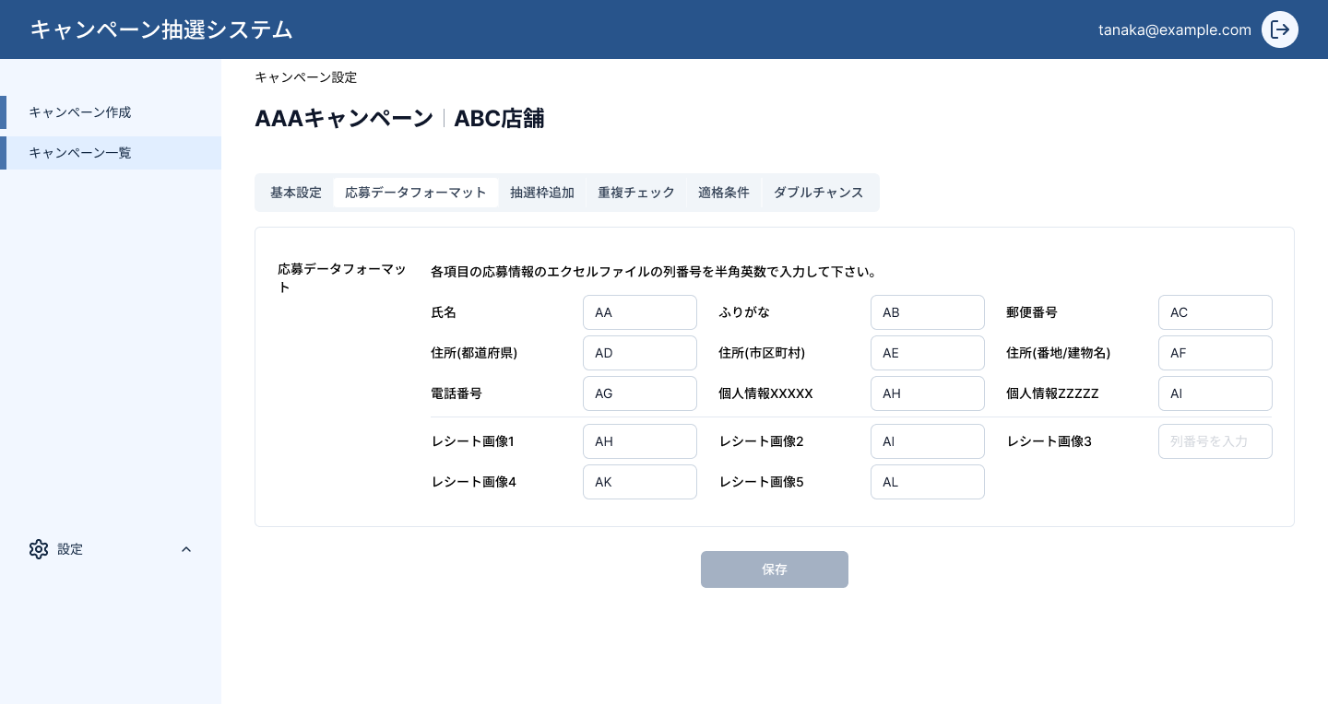

3. Detailed Screen Input/Output Item List
 | No | Display Item Name 表示項目名 | Type | Required 必須 | I/O | Data Type データ型 | Max Length 最大長 | Default Value デフォルト値 | Validation Rule バリデーションルール |  | Error Message エラーメッセージ | Remarks 備考
 | 1 | フィールド名 (Field Name) | Label | - | O | String | - | - | TBD |  | TBD | システムが定義する応募データのフィールド名。 System-defined field name for application data.
 | 2 | マッピング列 (CSV Mapping Column) | Dropdown | ○ | I | String | 100 | - | 必須。CSV列ヘッダーと一致すること。 Required. Must match CSV column header. |  | 「マッピング列を選択してください」 / Please select mapping column. | CSVファイルの列名をマッピング。 Map to CSV file column name.
 | 3 | 必須フラグ (Required Flag) | Checkbox | - | I | Boolean | - | false | TBD |  | TBD | このフィールドが応募データに必須かを示す。 Indicates if field is mandatory in application data.
 | 4 | データ型 (Data Type) | Dropdown | - | I | Enum | - | - | 選択肢: 文字列/数値/日付。 Options: string/number/date. |  | TBD | TBD
 | 5 | 保存ボタン (Save Button) | Button | - | O | - | - | - | TBD |  | TBD | フォームのマッピング設定を保存する。 Saves the field mapping configuration.
 | 6 | キャンセルボタン (Cancel Button) | Button | - | O | - | - | - | TBD |  | TBD | 変更を破棄してキャンペーン設定画面に戻る。 Discard changes and return to campaign settings.
 | 7 | breadcrumb (Breadcrumb Navigation) | Link | - | O | - | - | - | TBD |  | TBD | キャンペーン一覧 > キャンペーン設定 > 応募データフォーマット
4. Screen Actions (Detailed Processing Flow)
 | No | Action Name アクション名 | Event | Input Information 入力情報 |  | Output Information / Destination 出力情報/遷移先 |  |  | Processing Details (Step-by-Step) 処理詳細（ステップ） |  |  | Error Handling エラー処理
 | 1 | 初期表示 Initial Display | onLoad | URL params: /campaigns/{id}/format |  | Form Display フォーム表示 |  |  | 1. セッション（JWT）有効性確認。無効→T-03へリダイレクト。 / Validate session. Invalid → redirect T-03. 2. GET /campaigns/{id}/format → 既存マッピングデータをフォームにバインド。 / Call GET /campaigns/{id}/format, bind mapping data. 3. システムフィールド一覧を表示。 / Display system field list. 4. パンくずリストを表示。 / Display breadcrumb. |  |  | API失敗時: 「データの取得に失敗しました」トースト表示。 / API failure: show 'Failed to fetch data' toast.
 | 2 | 保存 Save Mapping | onClick (保存ボタン) | フィールドマッピング設定 (Field mapping config) |  | 保存成功 → 同画面リロード Save success → reload same page |  |  | 1. 全マッピング項目のバリデーション（必須フィールドが未選択でないか）。 / Validate all mandatory fields are mapped. 2. PUT /campaigns/{id}/format にマッピングデータ送信。 / PUT /campaigns/{id}/format with mapping payload. 3. 成功: 「保存しました」トースト表示、画面リロード。 / Success: show '保存しました' toast, reload. 4. 失敗: エラーメッセージ表示。 / Failure: display error message. |  |  | 必須フィールド未設定: 該当フィールドをハイライト。 API失敗: 「保存に失敗しました」トースト。 / Required field not mapped: highlight. API failure: toast error.
 | 3 | キャンセル Cancel | onClick (キャンセルボタン) | - |  | SLC0101 基本設定へ遷移 / Navigate to SLC0101 |  |  | 1. 変更を破棄。 / Discard changes. 2. キャンペーン設定 基本設定タブへ遷移。 / Navigate to campaign settings basic tab. |  |  | -
 | 4 | タブ切替 Tab Switch | onClick (他タブ) | campaign_id |  | 対応タブ画面へ遷移 / Navigate to selected tab screen |  |  | 1. 現在のタブ (応募データフォーマット) を非activeに。 / Deactivate current tab. 2. 選択タブに応じSLC0101/SLC0103/SLC0104/SLC0105へ遷移。 / Navigate: SLC0101/SLC0103/SLC0104/SLC0105. |  |  | TBD
5. Sub Screens (画面内訳)
Không có state/sub-screen khác ngoài màn hình chính. メイン画面以外のサブスクリーン/状態はありません。 (Chỉ có 1 file ảnh: #2_キャンペーン設定_応募データフォーマット.png — không có hậu tố modal/error/filter khác)

